印刷設定
申請関係様式の印刷要領
 |  |  | ※郵送による書類提出の場合

１．申請する各様式の印刷について
 |  | 各様式を印刷するにあたっては、セルの色を印刷しないようお願い致します。

２．設定方法
 |  | ※本ファイルは、セルの色を印刷しないよう設定しています。
 |  | もし、設定が解除されておりましたら、下記の手順を基に設定してください。

 | 【印刷設定の手順】
 |  | 1.印刷するシートを選択し、［ページレイアウト］をクリックします。
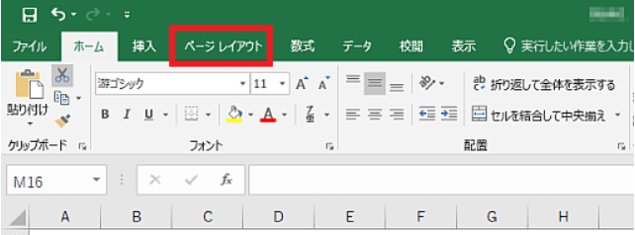

 |  | 2.「ページ設定」グループの右下のボタンをクリックします。
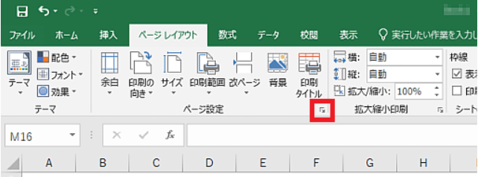

 |  | 3.［シート］タブをクリックします。
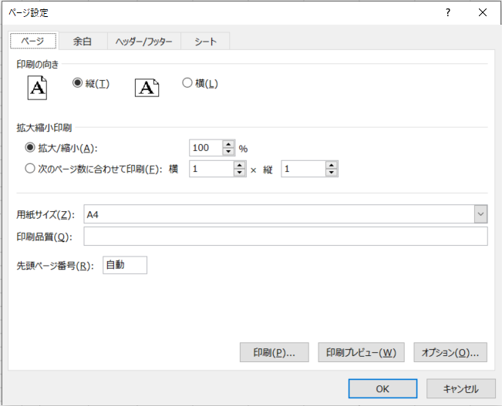

 |  | 4.［白黒印刷］のチェックボックスをオンにします。
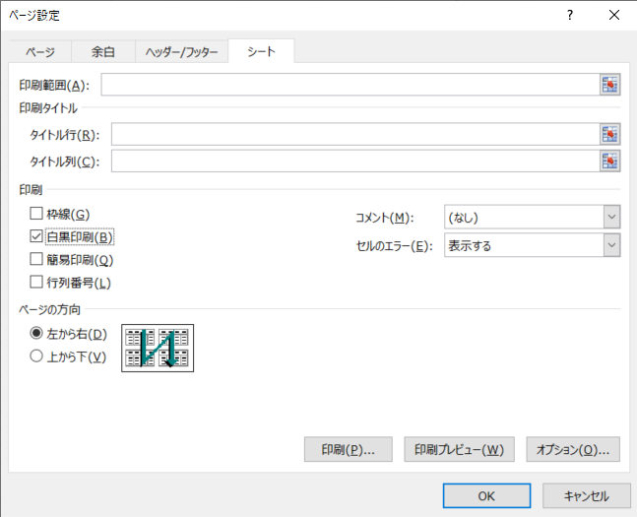

 |  | 5.［OK］ボタンをクリックします。

共通様式
【入力例】
 |  | 色のセルに入力してください。 |  |  |  |  |  |  |  |  | 色のセルに入力してください。
 |  |  |  |  |  |  | ver.1.1
申請区分 （該当に○印） |  |  | ゼロエミビル化設計支援 （助成対象経費の2/3、上限額1,000万円） |  |  |  |  |  | 申請区分 （該当に○印） |  | 〇 | ゼロエミビル化設計支援 （助成対象経費の2/3、上限額1,000万円）
 |  |  | ゼロエミビル化設備導入支援 （助成対象経費の2/3、上限額1億5,000万円） |  |  |  |  |  |  |  |  | ゼロエミビル化設備導入支援 （助成対象経費の2/3、上限額1億5,000万円）

 |  |  | 色のセルは、＜本事業に関係しない対象外経費＞又は、＜消費税等額＞を入力 |  |  |  |  |  |  |  |  | 色のセルは、＜本事業に関係しない対象外経費＞又は、＜消費税等額＞を入力
 |  | ※経費は、共通様式2,3から自動集計により作成されます。 |  |  |  |  |  |  |  |  | ※経費は、共通様式2,3から自動集計により作成されます。
 | 共通様式１ |  |  |  |  |  |  |  |  | 共通様式１
 | 助成事業経費内訳書 |  |  |  |  |  |  |  |  | 助成事業経費内訳書

 |  |  |  |  | 手続き： |  |  | ←選択してください |  |  |  |  |  | 手続き： | 交付申請
 | 上限額 |  |  |  |  |  |  |  |  | 上限額 |  | 10,000,000

 | 区分 |  |  | 経費 |  |  |  |  |  | 区分 |  |  | 経費
 |  |  |  | 数量 | 単位 | 金額（円） |  |  |  |  |  |  | 数量 | 単位 | 金額（円）
 | ①助成対象経費 |  |  |  |  |  |  |  |  | ①助成対象経費 | ゼロエミビル化設計支援 |  | 1 | 式 | 10,000,000

 |  |  | 合 計 | - | - |  |  |  |  |  |  | 合 計 | - | - | 10,000,000
 | （ａ） 助成対象経費 （円） |  |  |  |  |  |  |  |  | （ａ） 助成対象経費 （円） |  |  | 10,000,000
 | 助成率 （ｂ/ａ） |  |  |  |  |  |  |  |  | 助成率 （ｂ/ａ） |  |  | 0.6666
 | （ｂ） 交付申請額 （円） |  |  |  |  |  |  |  |  | （ｂ） 交付申請額 （円） |  |  | 6,666,000
見積書に本助成事業と関係しない経費が
有る場合に、記載してください。
 | ②助成対象外経費 | ゼロエミビル化設計支援の助成対象外経費 |  |  |  |  |  |  |  | ②助成対象外経費 | 省エネ設備の導入助成対象外経費 |  | 1 | 式 | 1,000,000
 |  | ゼロエミビル化設備導入支援の助成対象外経費 |  |  |  |  |  |  |  |  | 運用改善の実践の助成対象外経費

見積書記載金額を記入してください。
 |  | 本助成事業に関係しない対象外経費 |  |  |  |  |  |  |  |  | 本助成事業に関係しない対象外経費
 |  |  | 合 計 | - | - |  |  |  |  |  |  | 合 計 | - | - | 1,000,000
 | ①＋② 総 計 ［税抜］（円） |  |  |  |  |  |  |  |  | ①＋② 総 計 ［税抜］（円） |  |  | 11,000,000
 | ③ 消費税等相当額 ［10％］（円） |  |  |  |  |  |  |  |  | ③ 消費税等相当額 ［10％］（円） |  |  | 1,100,000
 | ①＋②＋③ 総工事金額 ［税込］（円） （助成事業に要する経費） |  |  |  |  |  |  |  |  | ①＋②＋③ 総工事金額 ［税込］（円） （助成事業に要する経費） |  |  | 12,100,000

 | 以下、手続きが事業完了の場合に記入すること |  |  |  |  |  |  |  |  | 以下、手続きが工事完了の場合に記入すること
 | 交付決定額[円] |  | 事業完了時交付申請額[円] | 助成金の確定額[円] |  |  |  |  |  | 交付決定額[円] |  | 工事完了時交付申請額[円] | 助成金の確定額[円]
 |  |  |  | 0

計画変更で金額の変更があった場合は、
変更後の金額を入力してください。

共通様式の２設計支援
 | 【注意】 |  | 色のセルは、プルダウンメニューから適切なものを選択すること。
 |  |  | 色のセルは、文字又は数値を根拠となる見積書等の記載を基に入力すること。
 |  |  | 色の備考欄セルは、必要に応じて記載内容の補足説明に使用すること。
【入力例】
 |  | 助成対象外経費は、＜省エネ設備の種類＞欄のプルダウンメニューから 【▲助成対象外】 を選択すること。

共通様式の２ |  |  |  |  |  |  |  | 手続き： | 共通様式の２ |  |  |  |  |  |  | 手続き：
 | 内訳明細表 |  | ゼロエミビル化設計支援 |  |  |  | (1) |  |  | 内訳明細表 | ゼロエミビル化設計支援 |  |  |  | (1) | 交付申請

整理 | 費用の区分 |  | 費用の内容 | 数量 | 単位 | 単価［税抜］ （円） | 金額［税抜］ （円） | 備考 | 整理 | 費用の区分 | 費用の内容 | 数量 | 単位 | 単価［税抜］ （円） | 金額［税抜］ （円） | 備考
No. |  |  |  |  |  |  |  |  | No.
1 |  |  |  |  |  |  |  |  | 1 | 調査費・基本設計費・計画策定等に係る経費 | 計画策定 | 1.0 | 人工 | 500,000 | 500,000
2 |  |  |  |  |  |  |  |  | 2 | 実施設計（建築設計、設備設計等）に係る経費 | 建築設計 | 1.0 | 人工 | 600,000 | 600,000
3 |  |  |  |  |  |  |  |  | 3 | 認証取得等に係る経費 | ＢＥＬＳ 認証申請費 | 1.0 | 人工 | 300,000 | 300,000
4 |  |  |  |  |  |  |  |  | 4 | ▲助成対象外 | 諸経費 | 1.0 | 人工 | 400,000 | 400,000
5 |  |  |  |  |  |  |  |  | 5
6 |  |  |  |  |  |  |  |  | 6
7 |  |  |  |  |  |  |  |  | 7
8 |  |  |  |  |  |  |  |  | 8
9 |  |  |  |  |  |  |  |  | 9
10 |  |  |  |  |  |  |  |  | 10
11 |  |  |  |  |  |  |  |  | 11
12 |  |  |  |  |  |  |  |  | 12
13 |  |  |  |  |  |  |  |  | 13
14 |  |  |  |  |  |  |  |  | 14
15 |  |  |  |  |  |  |  |  | 15
16 |  |  |  |  |  |  |  |  | 16
17 |  |  |  |  |  |  |  |  | 17
18 |  |  |  |  |  |  |  |  | 18
19 |  |  |  |  |  |  |  |  | 19
20 |  |  |  |  |  |  |  |  | 20
プルダウンで対象設備がない場合は直接入力できます
21 |  |  |  |  |  |  |  |  | 21
22 |  |  |  |  |  |  |  |  | 22
23 |  |  |  |  |  |  |  |  | 23
24 |  |  |  |  |  |  |  |  | 24
25 |  |  |  |  |  |  |  |  | 25
26 |  |  |  |  |  |  |  |  | 26
27 |  |  |  |  |  |  |  |  | 27
28 |  |  |  |  |  |  |  |  | 28
29 |  |  |  |  |  |  |  |  | 29
30 |  |  |  |  |  |  |  |  | 30
 | 助成対象経費 小計（1） |  |  | ‐ | ‐ | ‐ | 0 |  |  | 助成対象経費 小計（1） |  | ‐ | ‐ | ‐ | 1,400,000
 | 助成対象外経費 小計（1） |  |  | ‐ | ‐ | ‐ | 0 |  |  | 助成対象外経費 小計（1） |  | ‐ | ‐ | ‐ | 400,000

 | 内訳明細表 |  | ゼロエミビル化設計支援 |  |  |  | (2)

整理 | 費用の区分 |  | 費用の内容 | 数量 | 単位 | 単価［税抜］ （円） | 金額［税抜］ （円） | 備考
No.
31
32
33 |  |  |  |  |  |  |  |  |  | 0
34
35
36
37
38
39
40
41
42
43
44
45
46
47
48
49
50
51
52
53
54
55
56
57
58
59
60
 | 助成対象経費 小計（2） |  |  | ‐ | ‐ | ‐ | 0
 | 助成対象外経費 小計（2） |  |  | ‐ | ‐ | ‐ | 0

 | 内訳明細表 |  | ゼロエミビル化設計支援 |  |  |  | (3)

整理 | 費用の区分 |  | 費用の内容 | 数量 | 単位 | 単価［税抜］ （円） | 金額［税抜］ （円） | 備考
No.
61
62
63
64
65
66
67
68
69
70
71
72
73
74
75
76
77
78
79
80
81
82
83
84
85
86
87
88
89
90
 | 助成対象経費 小計（3） |  |  | ‐ | ‐ | ‐ | 0
 | 助成対象外経費 小計（3） |  |  | ‐ | ‐ | ‐ | 0

 | 内訳明細表 |  | ゼロエミビル化設計支援 |  |  |  | (4)

整理 | 費用の区分 |  | 費用の内容 | 数量 | 単位 | 単価［税抜］ （円） | 金額［税抜］ （円） | 備考
No.
91
92
93
94
95
96
97
98
99
100
101
102
103
104
105
106
107
108
109
110
111
112
113
114
115
116
117
118
119
120
 | 助成対象経費 小計（4） |  |  | ‐ | ‐ | ‐ | 0
 | 助成対象外経費 小計（4） |  |  | ‐ | ‐ | ‐ | 0

 | 内訳明細表 |  | ゼロエミビル化設計支援 |  |  |  | (5)

整理 | 費用の区分 |  | 費用の内容 | 数量 | 単位 | 単価［税抜］ （円） | 金額［税抜］ （円） | 備考
No.
121
122
123
124
125
126
127
128
129
130
131
132
133
134
135
136
137
138
139
140
141
142
143
144
145
146
147
148
149
150
 | 助成対象経費 小計（5） |  |  | ‐ | ‐ | ‐ | 0
 | 助成対象外経費 小計（5） |  |  | ‐ | ‐ | ‐ | 0

 | 内訳明細表 |  | ゼロエミビル化設計支援 |  |  |  | (6)

整理 | 費用の区分 |  | 費用の内容 | 数量 | 単位 | 単価［税抜］ （円） | 金額［税抜］ （円） | 備考
No.
151
152
153
154
155
156
157
158
159
160
161
162
163
164
165
166
167
168
169
170
171
172
173
174
175
176
177
178
179
180
 | 助成対象経費 小計（6） |  |  | ‐ | ‐ | ‐ | 0
 | 助成対象外経費 小計（6） |  |  | ‐ | ‐ | ‐ | 0

 | 内訳明細表 |  | ゼロエミビル化設計支援 |  |  |  | (7)

整理 | 費用の区分 |  | 費用の内容 | 数量 | 単位 | 単価［税抜］ （円） | 金額［税抜］ （円） | 備考
No.
181
182
183
184
185
186
187
188
189
190
191
192
193
194
195
196
197
198
199
200
201
202
203
204
205
206
207
208
209
210
 | 助成対象経費 小計（7） |  |  | ‐ | ‐ | ‐ | 0
 | 助成対象外経費 小計（7） |  |  | ‐ | ‐ | ‐ | 0

 | 内訳明細表 |  | ゼロエミビル化設計支援 |  |  |  | (8)

整理 | 費用の区分 |  | 費用の内容 | 数量 | 単位 | 単価［税抜］ （円） | 金額［税抜］ （円） | 備考
No.
211
212
213
214
215
216
217
218
219
220
221
222
223
224
225
226
227
228
229
230
231
232
233
234
235
236
237
238
239
240
 | 助成対象経費 小計（8） |  |  | ‐ | ‐ | ‐ | 0
 | 助成対象外経費 小計（8） |  |  | ‐ | ‐ | ‐ | 0

 | 内訳明細表 |  | ゼロエミビル化設計支援 |  |  |  | (9)

整理 | 費用の区分 |  | 費用の内容 | 数量 | 単位 | 単価［税抜］ （円） | 金額［税抜］ （円） | 備考
No.
241
242
243
244
245
246
247
248
249
250
251
252
253
254
255
256
257
258
259
260
261
262
263
264
265
266
267
268
269
270
 | 助成対象経費 小計（9） |  |  | ‐ | ‐ | ‐ | 0
 | 助成対象外経費 小計（9） |  |  | ‐ | ‐ | ‐ | 0

 | 内訳明細表 |  | ゼロエミビル化設計支援 |  |  |  | (10)

整理 | 費用の区分 |  | 費用の内容 | 数量 | 単位 | 単価［税抜］ （円） | 金額［税抜］ （円） | 備考
No.
271
272
273
274
275
276
277
278
279
280
281
282
283
284
285
286
287
288
289
290
291
292
293
294
295
296
297
298
299
300
 | 助成対象経費 小計（10） |  |  | ‐ | ‐ | ‐ | 0
 | 助成対象外経費 小計（10） |  |  | ‐ | ‐ | ‐ | 0

共通様式の３設備導入支援
 | 【注意】 |  | 色のセルは、プルダウンメニューから適切なものを選択すること。
 |  |  | 色のセルは、文字又は数値を根拠となる見積書等の記載を基に入力すること。
 |  |  | 色の備考欄セルは、必要に応じて記載内容の補足説明に使用すること。
【入力例】
 |  | 助成対象外経費は、＜運用改善の種類＞欄のプルダウンメニューから 【▲助成対象外】 を選択すること。

共通様式の３ |  |  |  |  |  |  |  | 手続き： | 共通様式の２ |  |  |  |  |  |  |  | 手続き：
 | 内訳明細表 |  | ゼロエミビル化設備導入支援 |  |  |  | (1) |  |  | 内訳明細表 |  | ゼロエミビル化設備導入支援 |  |  |  | (1) | 交付申請

整理 | 導入設備の種類 | 費用の区分 | 費用の内容 | 数量 | 単位 | 単価［税抜］ （円） | 金額［税抜］ （円） | 備考 | 整理 | 省エネ設備の種類 | 費用の区分 | 費用の内容 | 数量 | 単位 | 単価［税抜］ （円） | 金額［税抜］ （円） | 備考
No. |  |  |  |  |  |  |  |  | No.
1 |  |  |  |  |  |  |  |  | 1 | 省エネ設備等 | 設備費 | 室外機 型番：○○○ | 1.0 | 台 | 1,500,000 | 1,500,000
2 |  |  |  |  |  |  |  |  | 2 | 省エネ設備等 | 設備費 | 室内機 型番：▽▽▽ | 2.0 | 台 | 370,000 | 740,000
3 |  |  |  |  |  |  |  |  | 3 | 省エネ設備等 | 設備費 | 液晶ワイヤードリモコン 型番：◆◆ | 1.0 | 台 | 25,000 | 25,000
4 |  |  |  |  |  |  |  |  | 4 | 省エネ設備等 | ▲助成対象外 | 既存室外機撤去費 | 1.0 | 台 | 25,000 | 25,000
5 |  |  |  |  |  |  |  |  | 5 | 省エネ設備等 | ▲助成対象外 | 既存室外機処分費 | 2.0 | 台 | 15,000 | 30,000
6 |  |  |  |  |  |  |  |  | 6 | 省エネ設備等 | ▲助成対象外 | 既存室内機撤去費 | 1.0 | 台 | 25,000 | 25,000
7 |  |  |  |  |  |  |  |  | 7 | 省エネ設備等 | ▲助成対象外 | 既存室内機処分費 | 2.0 | 台 | 15,000 | 30,000
8 |  |  |  |  |  |  |  |  | 8 | 省エネ設備等 | 工事費 | 導入室外機搬入費 | 1.0 | 人工 | 25,000 | 25,000
9 |  |  |  |  |  |  |  |  | 9 | 省エネ設備等 | 工事費 | 導入室外機据付費 | 2.0 | 人工 | 25,000 | 50,000
10 |  |  |  |  |  |  |  |  | 10 | 省エネ設備等 | 工事費 | 導入室内機搬入費 | 1.0 | 人工 | 25,000 | 25,000
11 |  |  |  |  |  |  |  |  | 11 | 省エネ設備等 | 工事費 | 導入室内機据付費 | 2.0 | 人工 | 25,000 | 50,000
12 |  |  |  |  |  |  |  |  | 12 | 省エネ設備等 | 工事費 | 冷媒配管接合材 | 1.0 | 缶 | 2,500 | 2,500
13 |  |  |  |  |  |  |  |  | 13 | 省エネ設備等 | 工事費 | 冷媒配管支持金物 | 5.0 | 個 | 500 | 2,500
14 |  |  |  |  |  |  |  |  | 14 | 省エネ設備等 | 工事費 | 真空引き工事費 | 1.0 | 系統 | 25,000 | 25,000
15 |  |  |  |  |  |  |  |  | 15
16 |  |  |  |  |  |  |  |  | 16
17 |  |  |  |  |  |  |  |  | 17 | 省エネ設備等 | 設備費 | LED照明 型番：○○○ | 50.0 | 台 | 25,000 | 1,250,000
18 |  |  |  |  |  |  |  |  | 18 | 省エネ設備等 | ▲助成対象外 | 既存照明処分費 | 2.0 | 人工
19 |  |  |  |  |  |  |  |  | 19 | 省エネ設備等 | 工事費 | LED照明据付費 | 4.0 | 人工
20 |  |  |  |  |  |  |  |  | 20
プルダウンで対象設備がない場合は直接入力できます
21 |  |  |  |  |  |  |  |  | 21
22 |  |  |  |  |  |  |  |  | 22
23 |  |  |  |  |  |  |  |  | 23
24 |  |  |  |  |  |  |  |  | 24
25 |  |  |  |  |  |  |  |  | 25
26 |  |  |  |  |  |  |  |  | 26
27 |  |  |  |  |  |  |  |  | 27
28 |  |  |  |  |  |  |  |  | 28
29 |  |  |  |  |  |  |  |  | 29
30 |  |  |  |  |  |  |  |  | 30
 | 助成対象経費 小計（1） |  |  | ‐ | ‐ | ‐ | 0 |  |  | 助成対象経費 小計（1） |  |  | ‐ | ‐ | ‐ | 3,695,000
 | 助成対象外経費 小計（1） |  |  | ‐ | ‐ | ‐ | 0 |  |  | 助成対象外経費 小計（1） |  |  | ‐ | ‐ | ‐ | 110,000

 | 内訳明細表 |  | ゼロエミビル化設備導入支援 |  |  |  | (2)

整理 | 導入設備の種類 | 費用の区分 | 費用の内容 | 数量 | 単位 | 単価［税抜］ （円） | 金額［税抜］ （円） | 備考
No.
31
32
33 |  |  |  |  |  |  |  |  |  | 0
34
35
36
37
38
39
40
41
42
43
44
45
46
47
48
49
50
51
52
53
54
55
56
57
58
59
60
 | 助成対象経費 小計（2） |  |  | ‐ | ‐ | ‐ | 0
 | 助成対象外経費 小計（2） |  |  | ‐ | ‐ | ‐ | 0

 | 内訳明細表 |  | ゼロエミビル化設備導入支援 |  |  |  | (3)

整理 | 導入設備の種類 | 費用の区分 | 費用の内容 | 数量 | 単位 | 単価［税抜］ （円） | 金額［税抜］ （円） | 備考
No.
61
62
63
64
65
66
67
68
69
70
71
72
73
74
75
76
77
78
79
80
81
82
83
84
85
86
87
88
89
90
 | 助成対象経費 小計（3） |  |  | ‐ | ‐ | ‐ | 0
 | 助成対象外経費 小計（3） |  |  | ‐ | ‐ | ‐ | 0

 | 内訳明細表 |  | ゼロエミビル化設備導入支援 |  |  |  | (4)

整理 | 導入設備の種類 | 費用の区分 | 費用の内容 | 数量 | 単位 | 単価［税抜］ （円） | 金額［税抜］ （円） | 備考
No.
91
92
93
94
95
96
97
98
99
100
101
102
103
104
105
106
107
108
109
110
111
112
113
114
115
116
117
118
119
120
 | 助成対象経費 小計（4） |  |  | ‐ | ‐ | ‐ | 0
 | 助成対象外経費 小計（4） |  |  | ‐ | ‐ | ‐ | 0

 | 内訳明細表 |  | ゼロエミビル化設備導入支援 |  |  |  | (5)

整理 | 導入設備の種類 | 費用の区分 | 費用の内容 | 数量 | 単位 | 単価［税抜］ （円） | 金額［税抜］ （円） | 備考
No.
121
122
123
124
125
126
127
128
129
130
131
132
133
134
135
136
137
138
139
140
141
142
143
144
145
146
147
148
149
150
 | 助成対象経費 小計（5） |  |  | ‐ | ‐ | ‐ | 0
 | 助成対象外経費 小計（5） |  |  | ‐ | ‐ | ‐ | 0

 | 内訳明細表 |  | ゼロエミビル化設備導入支援 |  |  |  | (6)

整理 | 導入設備の種類 | 費用の区分 | 費用の内容 | 数量 | 単位 | 単価［税抜］ （円） | 金額［税抜］ （円） | 備考
No.
151
152
153
154
155
156
157
158
159
160
161
162
163
164
165
166
167
168
169
170
171
172
173
174
175
176
177
178
179
180
 | 助成対象経費 小計（6） |  |  | ‐ | ‐ | ‐ | 0
 | 助成対象外経費 小計（6） |  |  | ‐ | ‐ | ‐ | 0

 | 内訳明細表 |  | ゼロエミビル化設備導入支援 |  |  |  | (7)

整理 | 導入設備の種類 | 費用の区分 | 費用の内容 | 数量 | 単位 | 単価［税抜］ （円） | 金額［税抜］ （円） | 備考
No.
181
182
183
184
185
186
187
188
189
190
191
192
193
194
195
196
197
198
199
200
201
202
203
204
205
206
207
208
209
210
 | 助成対象経費 小計（7） |  |  | ‐ | ‐ | ‐ | 0
 | 助成対象外経費 小計（7） |  |  | ‐ | ‐ | ‐ | 0

 | 内訳明細表 |  | ゼロエミビル化設備導入支援 |  |  |  | (8)

整理 | 導入設備の種類 | 費用の区分 | 費用の内容 | 数量 | 単位 | 単価［税抜］ （円） | 金額［税抜］ （円） | 備考
No.
211
212
213
214
215
216
217
218
219
220
221
222
223
224
225
226
227
228
229
230
231
232
233
234
235
236
237
238
239
240
 | 助成対象経費 小計（8） |  |  | ‐ | ‐ | ‐ | 0
 | 助成対象外経費 小計（8） |  |  | ‐ | ‐ | ‐ | 0

 | 内訳明細表 |  | ゼロエミビル化設備導入支援 |  |  |  | (9)

整理 | 導入設備の種類 | 費用の区分 | 費用の内容 | 数量 | 単位 | 単価［税抜］ （円） | 金額［税抜］ （円） | 備考
No.
241
242
243
244
245
246
247
248
249
250
251
252
253
254
255
256
257
258
259
260
261
262
263
264
265
266
267
268
269
270
 | 助成対象経費 小計（9） |  |  | ‐ | ‐ | ‐ | 0
...

共通様式の４
【入力例】
...
共通様式の４
 | 見 積 比 較 表
 | 3社以上の見積を取得し、取得した相見積の情報を転記してください。
 | 見積比較表の根拠資料として取得した見積書を、添付資料として提出してください
 | 原則として、複数社から取得した見積書の中で、助成対象経費が最も安価なものを採用していただきます。

 | 事業の名称 | 株式会社〇〇〇本社ビルゼロエミッションビル化支援事業
 | 会社名 | ○○株式会社 | 有限会社◆◆ | 株式会社▲▲
 | 見積取得日 | 2023-04-10 | 2023-04-08 | 2023-04-10
 | 省エネ設備 | 3,000,000 | 3,400,000 | 3,500,000
...

